Sheet1
2 月 份 销 售 计 划 3

 | 编制： | 高蕾 |  |  |  |  |  | 复核： |  |  |  |  | 批准：
序号 | 产品 名称 | 型号及规格 | 生产令号 | 合同号P.O. | 产品 标准 | 产品图号 | 净重 | 原材料 |  |  | 合同要求量 |  |  |  |  |  | 计划生产数量 |  | 完成时间 | 头部标记 | 表面处理 | 包装物
 |  |  |  |  |  |  | KG/件 | 材质 | 规格 | 数量（吨） | 件 | 吨 | 件/袋 | 袋 | 袋/箱 | 箱 | 件 | 吨
1 | 螺纹 道钉 | 25X189 | 250207-1 | PO_IND02339 | 5.6级 | E225/195 E225/235 | 0.73 | 35K | Φ26 | 0.4 | 475 | 0.3 | 25 | 19 | 19 | 1 | 500 | 0.4 | 2025-03-10 | GS195-J13 SDL 5.6 PANDROL 25 | 热镀锌 | 编织袋+免熏蒸木箱
2 | 螺纹 道钉 | 25X194 | 250207-2 |  | 5.6级 | E225/195 E225/235 | 0.75 | 35K | Φ26 | 0.4 | 475 | 0.4 | 25 | 19 | 19 | 1 | 500 | 0.4 |  | GS195-J14 SDL 5.6 PANDROL 25 | 热镀锌 | 编织袋+免熏蒸木箱
3 | 螺纹 道钉 | 25X199 | 250207-3 |  | 5.6级 | E225/195 E225/235 | 0.77 | 35K | Φ26 | 0.4 | 475 | 0.4 | 25 | 19 | 19 | 1 | 500 | 0.4 |  | GS195-J15 SDL 5.6 PANDROL 25 | 热镀锌 | 编织袋+免熏蒸木箱
4 | 螺纹 道钉 | 25X204 | 250207-4 |  | 5.6级 | E225/195 E225/235 | 0.79 | 35K | Φ26 | 0.4 | 475 | 0.4 | 25 | 19 | 19 | 1 | 500 | 0.4 |  | GS195-J16 SDL 5.6 PANDROL 25 | 热镀锌 | 编织袋+免熏蒸木箱
5 | 螺纹 道钉 | 25X209 | 250207-5 |  | 5.6级 | E225/195 E225/235 | 0.81 | 35K | Φ26 | 0.4 | 475 | 0.4 | 25 | 19 | 19 | 1 | 500 | 0.4 |  | GS195-J17 SDL 5.6 PANDROL 25 | 热镀锌 | 编织袋+免熏蒸木箱
合计 |  |  |  |  |  |  |  |  |  | 2 吨 | 2375 件 | 2 吨 |  | 95 袋 |  | 5 箱 | 2500 件 | 2 吨 |  | 详见图纸

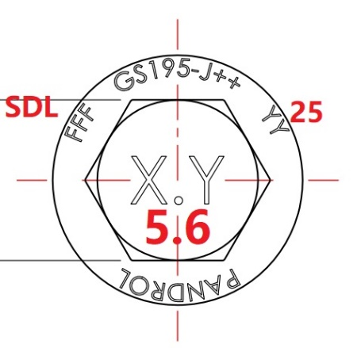
 | 说明： |  |  |  |  |  |  |  |  |  |  |  |  |  |  |  |  |  |  | 冷弯15°
1、 | 请按要求全尺寸检验并保留记录以供检查。
2、 | 生产部门按生产工艺生产，加强自检，严格质量管理。
3、 | 品管部负责办理质量证明书，检测报告及相关数据。

 |  |  |  |  |  |  |  |  |  |  |  |  |  |  |  |  |  |  | 2025-02-07
 |  | 分发：总经理、总经办、品管部、生产部

